상품제안서
도시락 보온보냉 가방 시즌2 [BG168] | 상품코드: F22241

 |  |  |  |  |  |  | 02-412-0044 | www.easy1.co.kr
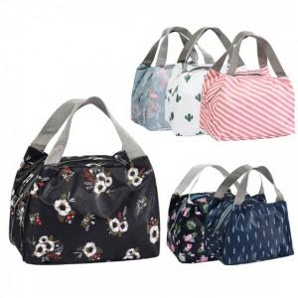

【상세/제작정보】 | ★opp비닐 위에 스티커 작업 및 부착만 가능합니다.

【인쇄/포장옵션】 | 스티커 / OPP(비닐)

【공급단가】 | 수량 | 100~ | 300~ | 500~ | 1,000~ | 3,000~
*VAT별도 | 단가 | 2,250원 | 2,170원 | 2,100원 | 2,020원 | 1,950원

【상품 URL】 | https://dev.easy1.co.kr:443/src/goods_detail.php?gdno=22241

